집계
[통합] 기능은 3차원 수식보다 더 기능을 유연하게 적용할 수 있게 해주는 기능이다.
3차원 수식은 시트마다 수식에 들어갈 데이터 셀의 위치가 동일해야 했지만,
[통합] 기능은 시트마다 데이터의 입력 순서가 달라도 집계할 수 있다.

다양한 집계 함수를 사용할 수 있다. |  |  |  | [찾아보기] 버튼을 통해 다른 통합 문서의 데이터도 집계에 사용할 수 있다.
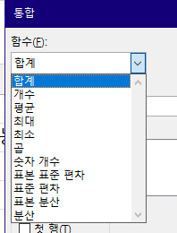

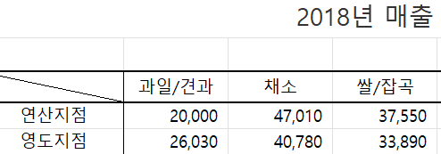
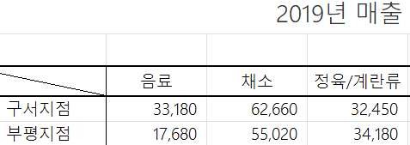
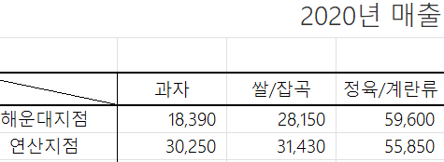

사용 예시) 여러 시트 항목의 평균 구해보기
 | 음료 | 채소 | 정육/계란류 | 수산물 | 쌀/잡곡 | 과일/견과 | 과자
구서지점 | 41,877 | 43,747 | 32,087 | 48,013 | 41,547 | 41,877 | 34,120
부평지점 | 34,267 | 44,390 | 38,607 | 36,070 | 42,113 | 44,370 | 41,970
중구지점 | 40,423 | 49,403 | 45,723 | 36,927 | 36,003 | 37,160 | 24,200
남천지점 | 41,520 | 50,450 | 32,080 | 24,147 | 35,397 | 34,077 | 43,510
충무지점 | 34,640 | 43,863 | 37,687 | 24,887 | 34,390 | 40,997 | 23,977
금정지점 | 47,077 | 38,430 | 30,057 | 37,143 | 35,060 | 29,250 | 37,123
주례지점 | 39,787 | 38,853 | 42,743 | 45,593 | 41,667 | 27,780 | 34,043
가야지점 | 42,690 | 42,103 | 36,427 | 39,223 | 40,843 | 30,250 | 36,647
사상지점 | 39,053 | 38,410 | 45,433 | 23,347 | 41,450 | 40,523 | 40,890
사하지점 | 36,553 | 41,787 | 43,473 | 44,543 | 38,017 | 48,813 | 38,317
서구지점 | 38,083 | 34,603 | 38,747 | 42,933 | 37,057 | 39,310 | 31,937
대연지점 | 38,607 | 38,913 | 47,503 | 36,957 | 54,057 | 46,660 | 39,743
서동지점 | 39,420 | 36,010 | 35,707 | 38,447 | 45,183 | 33,563 | 38,517
해운대지점 | 34,927 | 32,233 | 42,700 | 32,770 | 34,360 | 53,483 | 24,893 | 위와 같이 각 시트의 행과 열의 순서가 달라도, 행과 열울 구성하고 있는 요소들만 같다면
동구지점 | 30,030 | 40,137 | 32,337 | 33,210 | 35,377 | 30,063 | 35,110 | 엑셀이 동일한 데이터로 인식하여 알아서 집계해준다.
동래지점 | 41,730 | 36,673 | 45,000 | 39,670 | 39,347 | 39,673 | 34,733 | 단, 행열을 구성하는 항목들이 모두 동일해야 하므로 오타가 있으면 안 된다.
영도지점 | 40,603 | 40,580 | 43,517 | 25,750 | 39,263 | 27,380 | 36,543
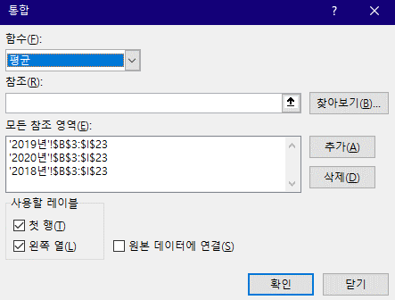
수영지점 | 48,523 | 38,427 | 38,130 | 31,000 | 44,313 | 36,860 | 39,610
연산지점 | 35,170 | 35,107 | 41,347 | 34,310 | 35,807 | 36,923 | 35,600
연제지점 | 33,643 | 40,537 | 33,913 | 34,997 | 32,937 | 35,947 | 41,840

 |  |  |  |  |  |  |  | * 참고로, [원본 데이터에 연결] 옵션을 체크하면 참조한 원본 데이터에 수정이 발생하면
 |  |  |  |  |  |  |  | 변경 사항을 추적하여 동적으로 변화가 반영된다.

 |  |  |  |  |  |  |  | * 원본 데이터 연결 옵션을 사용하지 않으면 원본 데이터의 변경을 더 이상 감지하지 않는다.

연습
 | 과일/견과 | 채소 | 쌀/잡곡
영도지점 | 27,380 | 40,580 | 39,263
주례지점 | 27,780 | 38,853 | 41,667
동래지점 | 39,673 | 36,673 | 39,347
해운대지점 | 53,483 | 32,233 | 34,360

이번에는 특정 지점과 품목에 대해서만 평균을 구하려고 한다.
이것도 문제 없다.

1) 채워야 할 데이터의 범위 지정 |  |  |  | 2) 통합 창에서 참조 영역 작성 ('집계' 시트 때 했던 것과 똑같은 범위로)
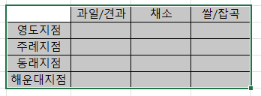
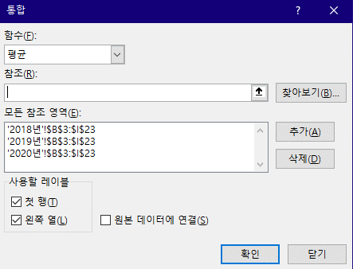

이때, 행과 열을 포함한 테이블 전체를 범위 지정해야 한다.

